Architecture design
GW |  |  | Goodway |  |  |  | Process
 |  |  |  |  |  |  | Design
Document code |  |  | AD | Document name |  | Architecture design | Create Date | Creator
 |  |  |  |  |  |  | Update Date | Updater
1 | Kiến trúc tổng thể

 | Hệ thống được thiết kế theo kiến trúc gồm 4 tầng:
 |  | Presentation layer or User Interface (UI).
 |  | Application layer
 |  | Domain layer
 |  | Infrastructure layer

 | Presentation layer
 | Tầng này cung cấp giao diện sử dụng cho người dùng bao gồm
 |  | Giao diện Web dành cho System Admin, Service Manager, Customer Care Officer, Consumer Admin, Consumer Officer
 |  | Giao diện trên Mobile, Tablet dành cho Delivery Officer

 | Application layer
 | Tầng này thực hiện applcation logic, điều phối tổng thể luồng xử lý của dịch vụ
 | Tầng này sẽ triển khai bằng REST services.

 | Domain layer
 | Đây là tầng quan trọng chứa thông tin về Domain, Business logic.
 | Tầng này giữ các trạng thái của business object.

 | Infrastructure layer
 | Tầng này hỗ trợ kết nối giao tiếp của các tầng kia.
 | Tầng này thực hiện việc lưu trữ các business object.

 | Phần giao diện chủ yếu thực hiện trên Website (dùng PC với màn hình 17 inches trở lên).
 | Đối với một chức năng báo cáo, xem lộ trình giao hàng thì có hỗ trợ trêm trên Smart phone, Tablet.

 | Phần Backend sẽ được tổ chức dưới dạng Modules như sau:
 |  |  |  |  | Client side | Server side
Web Browser
Server Gateway
Google Map

Internet

Microservices
Smart phone
User module
Delivery Plan module

Reporting module
Find Path module

Tablet

 |  |  |  |  |  | User module cung cấp các dịch vụ đăng nhập, cấp phát tài khoản người dùng
 |  |  |  |  |  | Delivery Plan module: cung cấp dịch vụ lập kế hoạch giao hàng tối ưu.
 |  |  |  |  |  | Find Path module: cung cấp dịch vụ lập lộ trình giao hàng tối ưu.
 |  |  |  |  |  | Reporting module: cung cấp dịch vụ theo dõi tiến độ giao hàng, báo cáo số liệu

Dao-generate
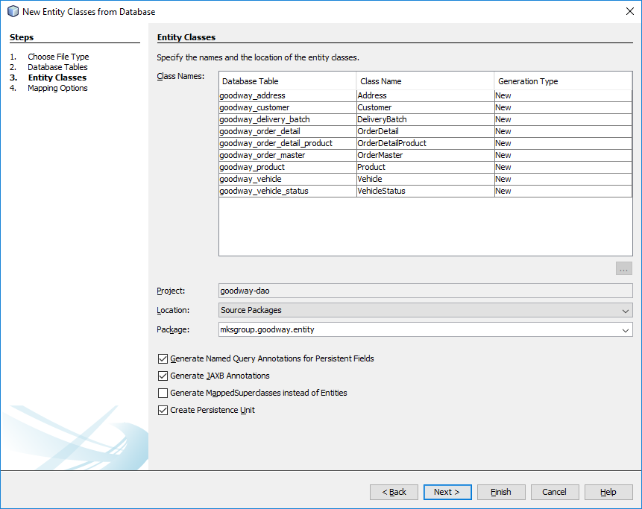
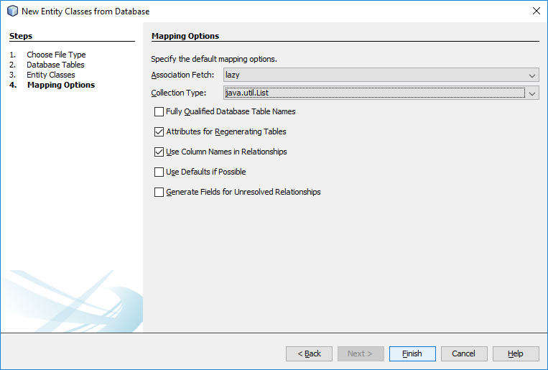
GW | Goodway |  | Process
 |  |  | Design
Document code |  | Document name | Create Date | Creator
 |  |  | Update Date | Updater
1. Sinh code DAO từ DB

Map service
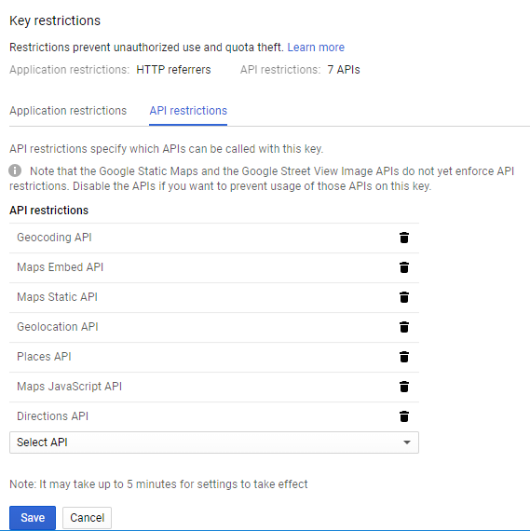
GW |  |  |  | Goodway |  |  | Process
 |  |  |  |  |  |  | Design
Document code |  |  |  |  | Document name | Hướng dẫn sử dụng Google Map | Create Date | Creator
 |  |  |  |  |  |  | Update Date | Updater
1. Introduction

 | Phần mềm này sẽ dùng dịch vụ Google Map để hiển thị bản đồ và một số dịch vụ khác như:
 |  |  | Tra địa chỉ dạng text thành vĩ độ và kinh độ; và ngược lại
 |  |  | Vẽ đường đi giữa 2 địa chỉ.

 | Để sử dụng được dịch vụ này thì cần khai báo key
 |  | Xem file cấu hình "/goodway-web2/src/main/resources/application.properties", property "map.key"

 | Cách làm:
 |  | Vào trang web "https://console.developers.google.com/apis/dashboard" để tạo key và thiết lập cấu hình.
 |  | Ví dụ cấu hình cho môi trường phát triển:

 |  | Trong màn hình Credentials, tạo key xong, chọn chứ năng edit
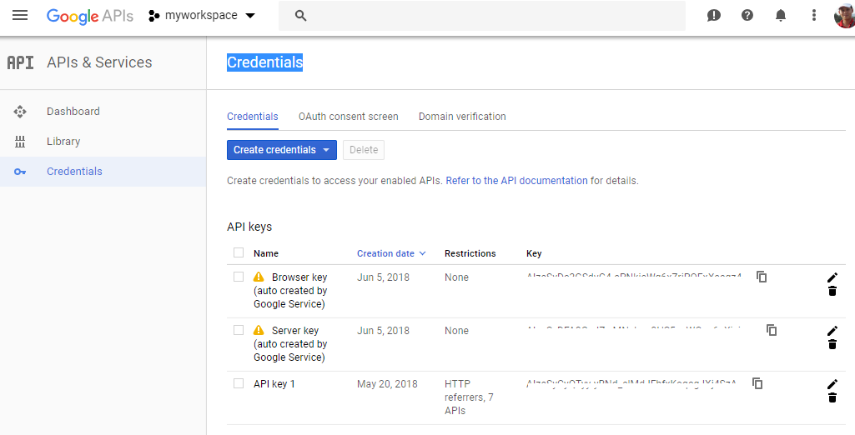

 |  | Thiết lập Application restrictions cho phép ứng dụng trên máy "http://localhost:8080" sử dụng được map key.
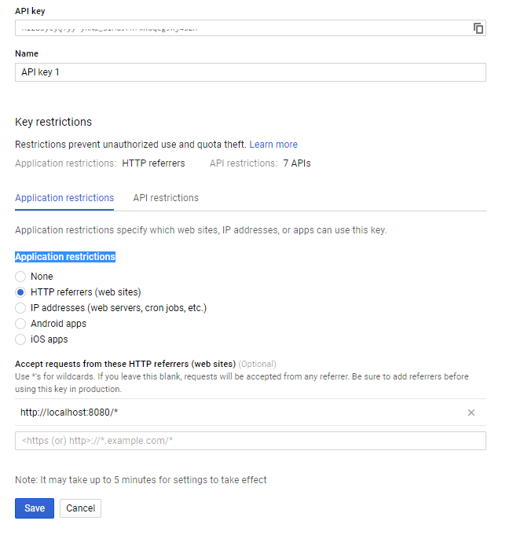

 |  | Thiết lập dịch vụ

